Лист1
 |  |  |  | Магазин «Бисер, Бусинка, Страз» чешский бисер оптом, с доставкой по России http://biser-businka-strass-18.com http://okeanbusin.ru |  |  |  | опт: +7 499 157-65-90 опт: +7 499 157-31-51 заказ отправлять на: optotdel18@yandex.ru

Бланк-заказа: |  | Бусины CzechMates Triangle, Чехия
ФИО, организация, адрес:
Контактный телефон:
 |  |  |  |  |  |  | Валюта расчёта: Доллар |  |  |  | 0.00
 |  |  |  |  |  |  | $- | $- | $- | Наличие
Картинка | П/ № | Артикул | Цвет | размер | Упаковка | Розничная цена | Цена при покупке только бусин на сумму: |  |  |  | Заказ 1 ед.=1уп.
 |  |  |  |  |  |  | от 5 000р | От 10000 руб | От 15 000руб
 |  |  |  |  |  |  | Цена при покупке вместе с бисером:
 |  |  |  |  |  |  | от 10 до 30 кг | от 30 до 50 кг | от 50 кг

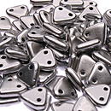 | 01 | K0170 | Matte Metallic Silver | 6 мм 2 отв. 0,9 мм | 5 гр. ~ 47 шт. | 149.00 | $1.59 | $1.39 | $1.19
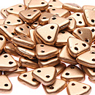 | 02 | K0171 | Matte - Metallic Flax | 6 мм 2 отв. 0,9 мм | 5 гр. ~ 47 шт. | 149.00 | $1.59 | $1.39 | $1.19
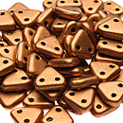 | 03 | K0173 | Matte Metallic Goldenrod | 6 мм 2 отв. 0,9 мм | 5 гр. ~ 47 шт. | 149.00 | $1.59 | $1.39 | $1.19
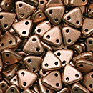 | 04 | K0177 | Matte Metallic Cooper | 6 мм 2 отв. 0,9 мм | 5 гр. ~ 47 шт. | 149.00 | $1.59 | $1.39 | $1.19
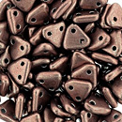 | 05 | 04B04 | Saturated Metallic Butterum | 6 мм 2 отв. 0,9 мм | 5 гр. ~ 47 шт. | 149.00 | $1.59 | $1.39 | $1.19
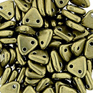 | 06 | 04B08 | Saturated Metallic Golden Lime | 6 мм 2 отв. 0,9 мм | 5 гр. ~ 47 шт. | 149.00 | $1.59 | $1.39 | $1.19
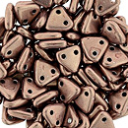 | 07 | 04B10 | Saturated Metallic Autumn Maple | 6 мм 2 отв. 0,9 мм | 5 гр. ~ 47 шт. | 149.00 | $1.59 | $1.39 | $1.19
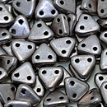 | 08 | 05A02 | Saturated Metallic Almost Mauve | 6 мм 2 отв. 0,9 мм | 5 гр. ~ 47 шт. | 149.00 | $1.59 | $1.39 | $1.19
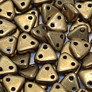 | 09 | 06B04 | Saturated Metallic Ceylon Yellow | 6 мм 2 отв. 0,9 мм | 5 гр. ~ 47 шт. | 149.00 | $1.59 | $1.39 | $1.19
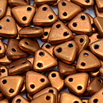 | 10 | 06B06 | Saturated Metallic Russet Orange | 6 мм 2 отв. 0,9 мм | 5 гр. ~ 47 шт. | 149.00 | $1.59 | $1.39 | $1.19
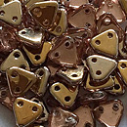 | 11 | C00030 | Apollo Gold | 6 мм 2 отв. 0,9 мм | 5 гр. ~ 47 шт. | 206.00 | $2.20 | $1.92 | $1.65
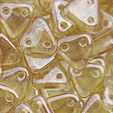 | 12 | LC00030 | Luster Transparent Champagne | 6 мм 2 отв. 0,9 мм | 5 гр. ~ 47 шт. | 149.00 | $1.59 | $1.39 | $1.19
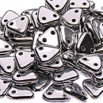 | 13 | S00030 | Silver | 6 мм 2 отв. 0,9 мм | 5 гр. ~ 47 шт. | 206.00 | $2.20 | $1.92 | $1.65
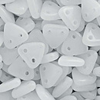 | 14 | 02010 | Alabaster | 6 мм 2 отв. 0,9 мм | 5 гр. ~ 47 шт. | 149.00 | $1.59 | $1.39 | $1.19
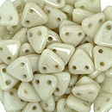 | 15 | LC02010 | Opaque Luster Champagne | 6 мм 2 отв. 0,9 мм | 5 гр. ~ 47 шт. | 149.00 | $1.59 | $1.39 | $1.19
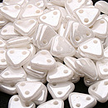 | 16 | L03000 | Opaque Luster White | 6 мм 2 отв. 0,9 мм | 5 гр. ~ 47 шт. | 149.00 | $1.59 | $1.39 | $1.19
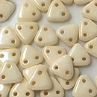 | 17 | LC03000 | Opaque Luster Champagne | 6 мм 2 отв. 0,9 мм | 5 гр. ~ 47 шт. | 149.00 | $1.59 | $1.39 | $1.19
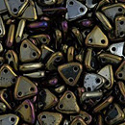 | 18 | 21415JT | Iris Brown | 6 мм 2 отв. 0,9 мм | 5 гр. ~ 47 шт. | 149.00 | $1.59 | $1.39 | $1.19
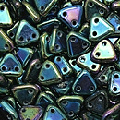 | 19 | 21455JT | Iris Green | 6 мм 2 отв. 0,9 мм | 5 гр. ~ 47 шт. | 149.00 | $1.59 | $1.39 | $1.19
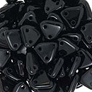 | 20 | 23980 | Jet | 6 мм 2 отв. 0,9 мм | 5 гр. ~ 47 шт. | 149.00 | $1.59 | $1.39 | $1.19
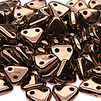 | 21 | B23980 | Bronze | 6 мм 2 отв. 0,9 мм | 5 гр. ~ 47 шт. | 206.00 | $2.20 | $1.92 | $1.65
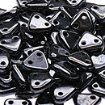 | 22 | L23980 | Hematite | 6 мм 2 отв. 0,9 мм | 5 гр. ~ 47 шт. | 149.00 | $1.59 | $1.39 | $1.19
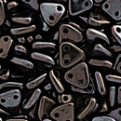 | 23 | LE23980 | Luster - Metallic Amethyst Jet | 6 мм 2 отв. 0,9 мм | 5 гр. ~ 47 шт. | 149.00 | $1.59 | $1.39 | $1.19
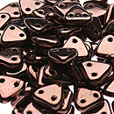 | 24 | LZ23980 | Dark Bronze | 6 мм 2 отв. 0,9 мм | 5 гр. ~ 47 шт. | 149.00 | $1.59 | $1.39 | $1.19
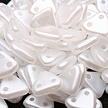 | 25 | 25001AL | Pearl Coat Snow | 6 мм 2 отв. 0,9 мм | 5 гр. ~ 47 шт. | 206.00 | $2.20 | $1.92 | $1.65
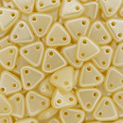 | 26 | 25039AL | Pearl Coat - Cream | 6 мм 2 отв. 0,9 мм | 5 гр. ~ 47 шт. | 206.00 | $2.20 | $1.92 | $1.65
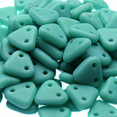 | 27 | M63130 | Matte - Turquoise | 6 мм 2 отв. 0,9 мм | 5 гр. ~ 47 шт. | 149.00 | $1.59 | $1.39 | $1.19
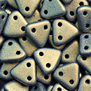 | 28 | 79080JT | Metallic Suede - Polychrome Gold | 6 мм 2 отв. 0,9 мм | 5 гр. ~ 47 шт. | 149.00 | $1.59 | $1.39 | $1.19
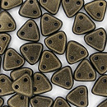 | 29 | 79082JT | Metallic Suede - Polychrome Dark Green | 6 мм 2 отв. 0,9 мм | 5 гр. ~ 47 шт. | 149.00 | $1.59 | $1.39 | $1.19
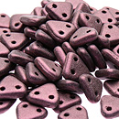 | 30 | 79086JT | Metallic Suede - Polychrome Light Pink | 6 мм 2 отв. 0,9 мм | 5 гр. ~ 47 шт. | 149.00 | $1.59 | $1.39 | $1.19
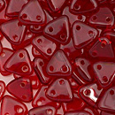 | 31 | 90080 | Slam Ruby | 6 мм 2 отв. 0,9 мм | 5 гр. ~ 47 шт. | 149.00 | $1.59 | $1.39 | $1.19
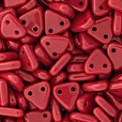 | 32 | 93200 | Opaque Red | 6 мм 2 отв. 0,9 мм | 5 гр. ~ 47 шт. | 149.00 | $1.59 | $1.39 | $1.19
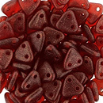 | 33 | S6C90080 | Sueded Gold Ruby | 6 мм 2 отв. 0,9 мм | 5 гр. ~ 47 шт. | 149.00 | $1.59 | $1.39 | $1.19

в начало >>

